1
工程款支付证书 |  |  |  |  |  |  |  |  |  |  |  |  |  |  | 本次
工程名称 |  | 无为县鹤毛镇汉桥村老塘、元上自然村水泥路工程 |  |  |  |  |  |  |  |  | ERP编号 | 7424 | 档案编号 | CD2017-055 | CD2017-055 | 53 | 7424 | 无为县鹤毛镇汉桥村老塘、元上自然村水泥路工程 | 2017.6.6 | 174051.00 | 无为县鹤毛 镇汉桥村 | 芜湖公司王冬汉13855369629 | 邢万伍18655362655 | 中标通知书、施工合同及内部承包（含补充）协议原件 | 抽签 | 经营部 | 李想 | 有 | 3567.57 | 59.40 | 107.03 | 71.35 | 178.38 | S170401
合同金额 |  | 174,051.00 |  | 中标 日期 | 2017.6.6 |  | 已 供 工程资料 | 中标通知书、施工合同及内部承包（含补充）协议原件 |  |  |  | 庐江 | 责任 单位 | 芜湖王冬汉13855369629
决算金额 |  |  |  | 竣工 日期 |  |  |  |  |  |  |  | 合肥 | 责任人 | 邢万伍18655362655
序号 | 工程款到账 |  |  | 开票情况 |  | 管理费 |  | 代缴税金 | 其他扣款 |  | 预留款 |  | 实际支付
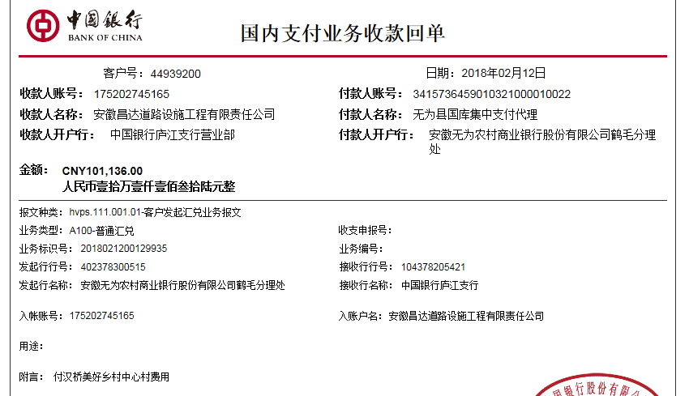
 | 日期 | 账户 | 金额 | 日期 | 金额 | 比例 | 金额 | 金额 | 金额 | 备注 | 金额 | 备注 | 户名 | 金额
1 | 2018-02-12 | 中 | 101,136.00 | 2018-02-09 | 101,136.00 | 3%全扣 | 5,222.00 | 0.00 | 1,900.00 |  |  |  | 邢万伍 | 55,014.00
 | 2017.6.9签合同朱大金出场费1000 胡文明车200 +2017.9.15签合同张居田出场费500车200 |  |  |  |  |  |  |  |  |  |  |  | 供应商 | 39,000.00

 |  |  |  |  |  |  |  |  |  |  |  |  |  |  | 1000
 |  |  |  |  |  |  |  |  |  |  |  |  |  |  | 200
 |  |  |  |  |  |  |  |  |  |  |  |  |  |  | 700

合计 |  | - | 101,136.00 | - | 101,136.00 | - | 5,222.00 | 0.00 | 1,900.00 | - | 0.00 | - | - | 94,014.00
本次结算 支付明细 |  | 应支付金额 |  | 94,014.00 |  |  |  | 实际支付金额 |  | 小写 | 55,014.00
 |  | 已支付金额 |  | 39,000.00 |  |  |  |  |  | 大写 | 伍万伍仟零壹拾肆元整
申请部门 意见 |  | 邢万伍 无为县农村商业银行 6229 5381 0730 4700 969 |  |  |  |  |  | 项目管理 意见 |  | 何总、朱总已同意支付（附表背面截图）。
财务初审 意见 |  |  |  |  |  |  |  | 财务审核 意见
质安初审 意见 |  |  |  |  |  |  |  | 质安稽查 意见
总经理审批 |  |  |  |  |  |  |  | 董事长审批

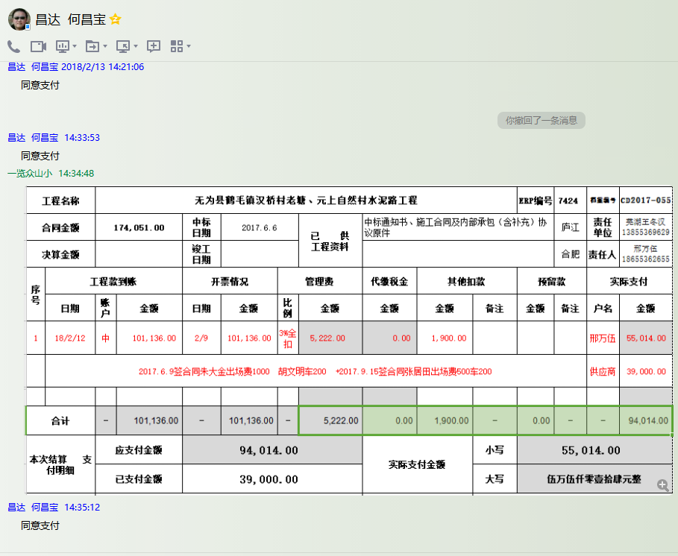

2
工程款支付证书 |  |  |  |  |  |  |  |  |  |  |  |  |  |  | 本次
工程名称 |  | 无为县鹤毛镇汉桥村老塘、元上自然村水泥路工程 |  |  |  |  |  |  |  |  | ERP编号 | 7424 | 档案编号 | CD2017-055 | CD2017-055 | 53 | 7424 | 无为县鹤毛镇汉桥村老塘、元上自然村水泥路工程 | 2017.6.6 | 174051.00 | 无为县鹤毛 镇汉桥村 | 芜湖公司王冬汉13855369629 | 邢万伍18655362655 | 中标通知书、施工合同及内部承包（含补充）协议原件 | 抽签 | 经营部 | 李想 | 有 | 3567.57 | 59.40 | 107.03 | 71.35 | 178.38 | S170401
合同金额 |  | 174,051.00 |  | 中标 日期 | 2017.6.6 |  | 已 供 工程资料 | 中标通知、施工合同、内部承包协议、竣工验收表原件及审计报告复印件均在庐江 |  |  |  | 庐江 | 责任 单位 | 芜湖王冬汉13855369629
决算金额 |  | 173,879.14 |  | 竣工 日期 |  |  |  | 本项目无项目部印章，资料盖章均在公司盖章 |  |  |  | 合肥 | 责任人 | 邢万伍18655362655
序号 | 工程款到账 |  |  | 开票情况 |  | 管理费 |  | 代缴税金 | 其他扣款 |  | 预留款 |  | 实际支付
 | 日期 | 账户 | 金额 | 日期 | 金额 | 比例 | 金额 | 金额 | 金额 | 备注 | 金额 | 备注 | 户名 | 金额
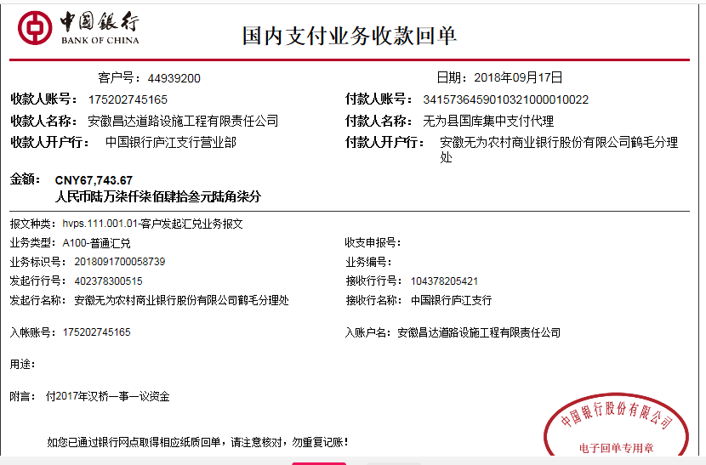
1 | 2018-02-12 | 中 | 101,136.00 | 2018-02-09 | 101,136.00 | 3%全扣 | 5,222.00 | 0.00 | 1,900.00 |  |  |  | 邢万伍 | 55,014.00
 | 2017.6.9签合同朱大金出场费1000 胡文明车200 +2017.9.15签合同张居田出场费500车200 |  |  |  |  |  |  |  |  |  |  |  | 供应商 | 39,000.00
 | 本次
2 | 2018-09-17 | 中 | 67,743.67 | 2018-06-22 | 72,743.74 | 已扣 | 0.00 | 2,238.00 | 0.00 |  | 2,000.00 | 预留损失准备金 | 邢万伍（代材料） | 63,505.67

合计 |  | - | 168,879.67 | - | 173,879.74 | - | 5,222.00 | 2,238.00 | 1,900.00 | - | 2,000.00 | - | - | 157,519.67
本次结算 支付明细 |  | 应支付金额 |  | 63,505.67 |  |  |  | 实际支付金额 |  | 小写 | 63,505.67
 |  | 已支付金额 |  | 0.00 |  |  |  |  |  | 大写 | 陆万叁仟伍佰零伍元陆角柒分
申请部门 意见 |  | 邢万伍 无为县农村商业银行 6229 5381 0730 4700 969 |  |  |  |  |  | 项目管理 意见 |  | 何总、朱总已同意支付（附表背面截图）。
财务初审 意见 |  |  |  |  |  |  |  | 财务审核 意见
质安初审 意见 |  |  |  |  |  |  |  | 质安稽查 意见
总经理审批 |  |  |  |  |  |  |  | 董事长审批

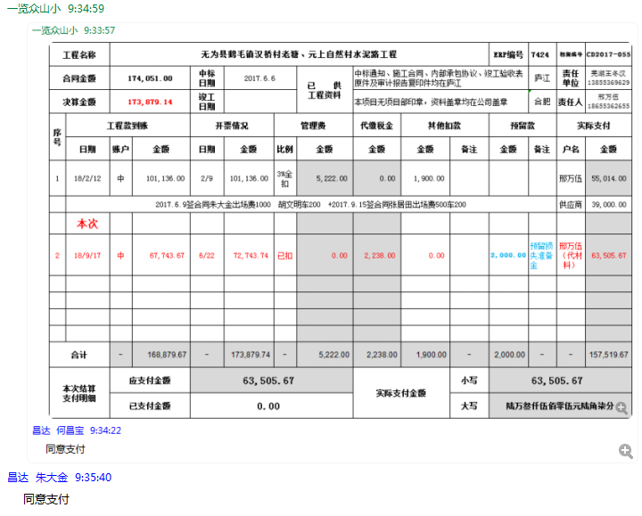

3
工程款支付证书 |  |  |  |  |  |  |  |  |  |  |  |  |  |  | 本次
工程名称 |  | 无为县鹤毛镇汉桥村老塘、元上自然村水泥路工程 |  |  |  |  |  |  |  |  | ERP编号 | 7424 | 档案编号 | CD2017-055 | CD2017-055 | 53 | 7424 | 无为县鹤毛镇汉桥村老塘、元上自然村水泥路工程 | 2017.6.6 | 174051.00 | 无为县鹤毛 镇汉桥村 | 芜湖公司王冬汉13855369629 | 邢万伍18655362655 | 中标通知书、施工合同及内部承包（含补充）协议原件 | 抽签 | 经营部 | 李想 | 有 | 3567.57 | 59.40 | 107.03 | 71.35 | 178.38 | S170401
合同金额 |  | 174,051.00 |  | 中标 日期 | 2017.6.6 |  | 已 供 工程资料 | 中标通知、施工合同、内部承包协议、竣工验收表原件及审计报告复印件均在庐江 |  |  |  | 庐江 | 责任 单位 | 芜湖王冬汉13855369629
决算金额 |  | 173,879.14 |  | 竣工 日期 |  |  |  | 本项目无项目部印章，资料盖章均在公司盖章;此项目外经证已经核销 |  |  |  | 合肥 | 责任人 | 邢万伍18655362655
序号 | 工程款到账 |  |  | 开票情况 |  | 管理费 |  | 代缴税金 | 其他扣款 |  | 预留款 |  | 实际支付
 | 日期 | 账户 | 金额 | 日期 | 金额 | 比例 | 金额 | 金额 | 金额 | 备注 | 金额 | 备注 | 户名 | 金额
1 | 2018-02-12 | 中 | 101,136.00 | 2018-02-09 | 101,136.00 | 3%全扣 | 5,222.00 | 0.00 | 1,900.00 |  |  |  | 邢万伍 | 55,014.00
 | 2017.6.9签合同朱大金出场费1000 胡文明车200 +2017.9.15签合同张居田出场费500车200 |  |  |  |  |  |  |  |  |  |  |  | 供应商 | 39,000.00
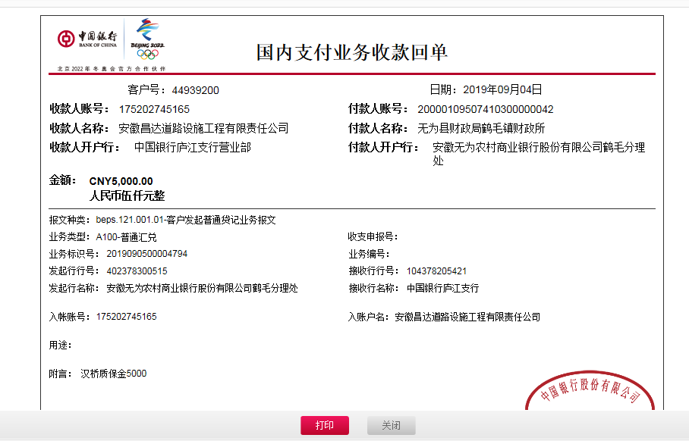
2 | 2018-09-17 | 中 | 67,743.67 | 2018-06-22 | 72,743.74 | 已扣 | 0.00 | 2,238.00 | 0.00 |  | 2,000.00 | 预留损失准备金 | 邢万伍（代材料） | 63,505.67

 | 本次
3 | 2019-09-04 | 中 | 5,000.00 |  |  | 已扣 | 0.00 | 0.00 | 0.00 |  | 50.00 | 1%预留损失准备金 |  | 4,950.00

合计 |  | - | 173,879.67 | - | 173,879.74 | - | 5,222.00 | 2,238.00 | 1,900.00 | - | 2,050.00 | - | - | 162,469.67
本次结算 支付明细 |  | 应支付金额 |  | 4,950.00 |  |  |  | 实际支付金额 |  | 小写 | 0.00
 |  | 已支付金额 |  | 0.00 |  |  |  |  |  | 大写 | 零元整
申请部门 意见 |  | 邢万伍 无为县农村商业银行 6229 5381 0730 4700 969 |  |  |  |  |  | 项目管理 意见 |  | 何总、朱总已同意支付（附表背面截图）。

